1
对账单-Recall
下单时间 | 客户联系人 | PO号 | 睿颢合同号 | 款号 | 品名 | 数量(片） | 单价 | 金额(RMB)
2026-01-06 | Sakina | 53014-D 53012-D | RCSYST202601 | 1058-457-800 芯片洗标 | CLZCALL016 黑色缎带 RFID洗标 60*25mm | 60000 | 0.540 | 32400.000
 |  |  |  |  | CLZCALL016 黑色缎带 RFID洗标 60*25mm | 500 | 0.540 | 270.000
汇总 |  |  |  |  |  |  |  | 32670

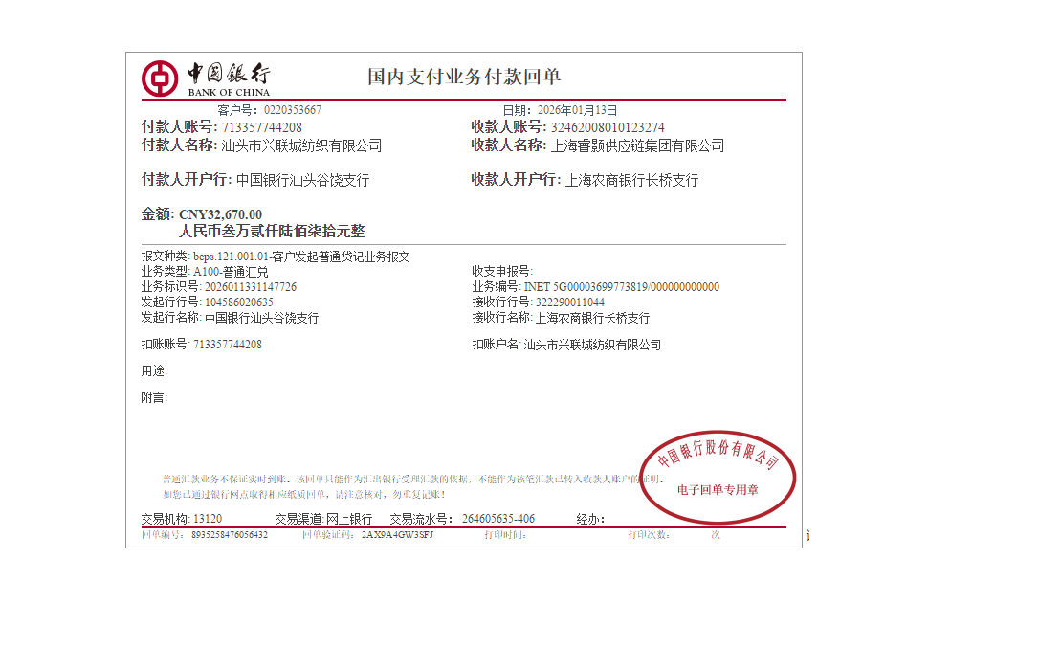

对账单-Recall
下单时间 | 客户联系人 | PO号 | 睿颢合同号 | 款号 | 品名 | 数量(片） | 单价 | 金额(RMB)
2026-01-16 | Sakina | 53014-D 53012-D | RCSYST202601 | 1058-457-800 芯片洗标 | CLZCALL016 黑色缎带 RFID洗标 60*25mm 新增 | 2500 | 0.540 | 1350.000
汇总 |  |  |  |  |  |  |  | 1350

